상품제안서
애니클리어 6인치 휴대용 왕선풍기 | 상품코드: F18804

 |  |  |  |  |  |  | 02-412-0044 | www.easy1.co.kr
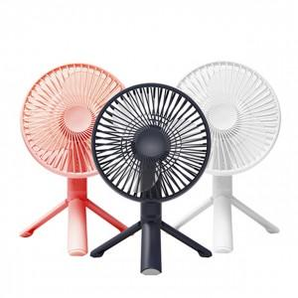 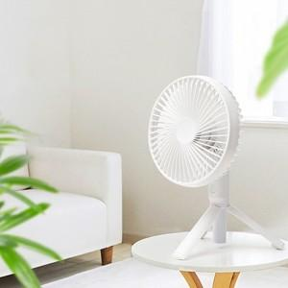 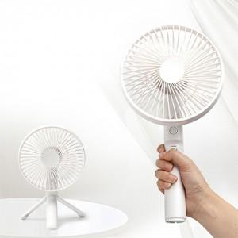

【상세/제작정보】

【인쇄/포장옵션】 | 실크 / 포장지포장

【공급단가】 | 수량 | 50~ | 100~ | 500~ | 1,000~ | 2,000~
*VAT별도 | 단가 | 17,750원 | 17,460원 | 17,040원 | 16,610원 | 16,330원

【상품 URL】 | http://www.easy1.co.kr/src/goods_detail.php?gdno=18804

